WYKRES 1
Wykres 1. Turyści korzystający z turystycznych obiektów noclegowych

 |  |  | Powrót do spisu tablic
 | 2021 | 2022
01 | 0.213149 | 1.733979
02 | 0.697443 | 1.976996
03 | 0.651958 | 2.233197
04 | 0.379809 | 2.378446
05 | 1.101217 | 2.876125
06 | 2.252173 | 3.475155
Miesiąc | 2021 | 2022
 | w mln
01 | 0.2 | 1.7
02 | 0.7 | 2.0
03 | 0.7 | 2.2
04 | 0.4 | 2.4
05 | 1.1 | 2.9
06 | 2.3 | 3.5

WYKRES 2
Wykres 2. Noclegi udzielone w turystycznych obiektach noclegowych

 |  |  | Powrót do spisu tablic

 | 2021 | 2022
01 | 0.695528 | 4.55592
02 | 1.587851 | 5.32832
03 | 1.670125 | 5.635568
04 | 1.36758 | 5.818699
05 | 3.07821 | 7.147651
06 | 6.489187 | 9.061558
Miesiąc | 2021 | 2022
 | w mln
01 | 0.7 | 4.6
02 | 1.6 | 5.3
03 | 1.7 | 5.6
04 | 1.4 | 5.8
05 | 3.1 | 7.1
06 | 6.5 | 9.1

MAPA 1
Mapa 1. Miejsca noclegowe w turystycznych obiektach noclegowych w 2022 r. - stan w dniu 31.07

 |  |  |  | Powrót do spisu tablic

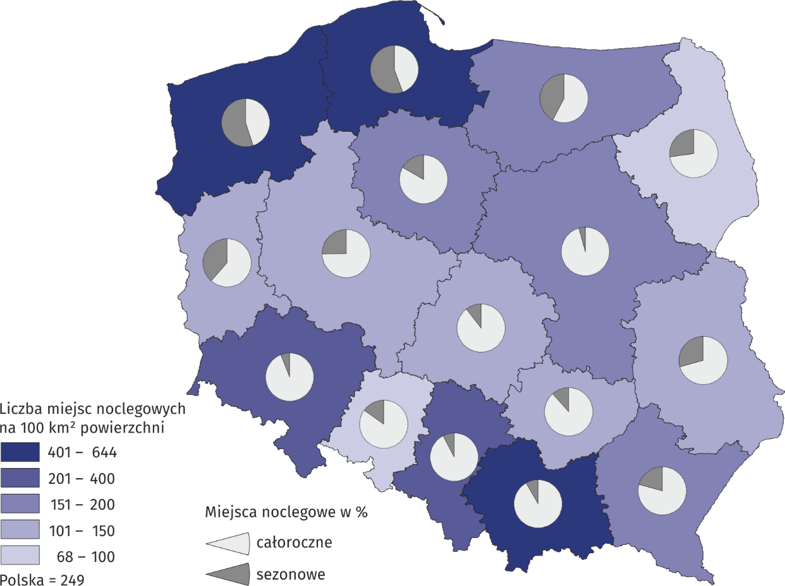
Województwa | Liczba miejsc noclegowych na 100 km2 powierzchni Number of bed places per 100 km2 | Miejsca noclegowe Bed places
 |  | całoroczne | sezonowe
POLSKA - OGÓŁEM | 249.4 | 559153 | 220785
Dolnośląskie | 363.4 | 68243 | 4235
Kujawsko-pomorskie | 172.5 | 25774 | 5234
Lubelskie | 101.3 | 17985 | 7470
Lubuskie | 121.0 | 10368 | 6554
Łódzkie | 112.6 | 18351 | 2156
Małopolskie | 644.5 | 89872 | 7982
Mazowieckie | 178.8 | 60953 | 2627
Opolskie | 72.8 | 5823 | 1026
Podkarpackie | 184.5 | 26103 | 6825
Podlaskie | 67.6 | 9970 | 3678
Pomorskie | 605.0 | 49365 | 61568
Śląskie | 387.0 | 43967 | 3760
Świętokrzyskie | 148.0 | 15315 | 2016
Warmińsko-mazurskie | 162.5 | 22605 | 16684
Wielkopolskie | 134.6 | 29996 | 10144
Zachodniopomorskie | 625.5 | 64463 | 78826

MAPA 2
Mapa 2. Stopień wykorzystania miejsc noclegowych w turystycznych obiektach noclegowych w I półroczu 2022 r.

 |  | Powrót do spisu tablic

WYSZCZEG ÓLNIENIE | Stopień wykorzystania miejsc noclegowych w %
POLSKA - OGÓŁEM | 36.2
Dolnośląskie | 36.0
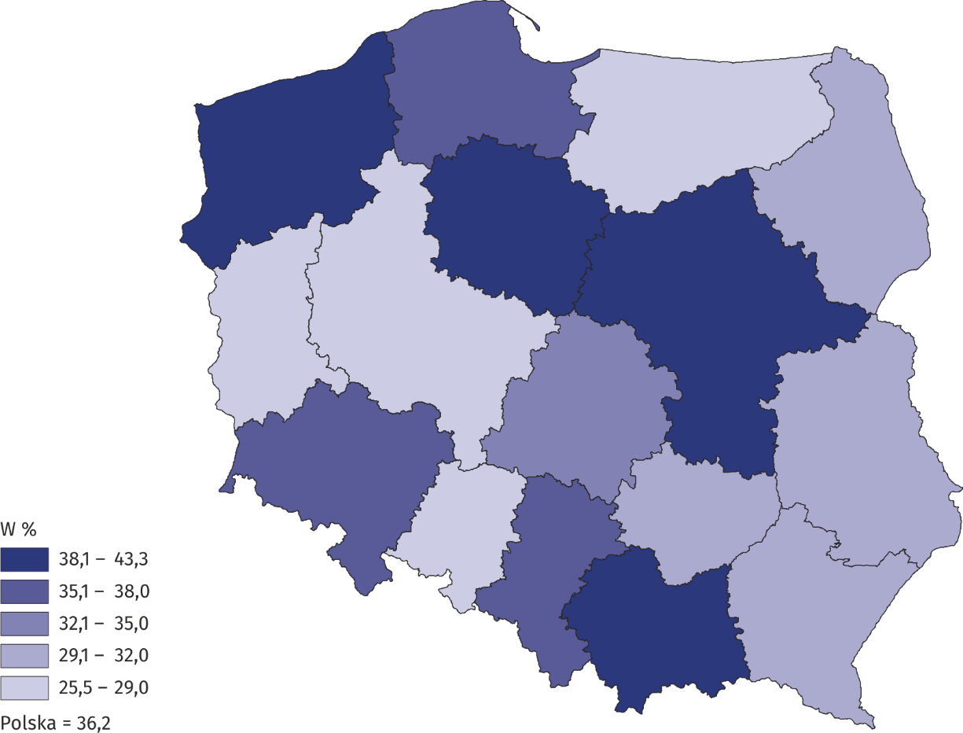
Kujawsko-pomorskie | 41.6
Lubelskie | 30.5
Lubuskie | 25.9
Łódzkie | 34.9
Małopolskie | 38.1
Mazowieckie | 43.3
Opolskie | 26.8
Podkarpackie | 31.4
Podlaskie | 29.5
Pomorskie | 36.0
Śląskie | 35.9
Świętokrzyskie | 31.0
Warmińsko-mazurskie | 25.5
Wielkopolskie | 28.5
Zachodniopomorskie | 41.2

